プレイヤー
プレイヤー | 説明

プレイヤーのモーション |  | ジャンプ | 歩行 | しゃがむ | 待機モーション | ジャンプ
ジャンプ |  |  | 歩きモーションは銃を前に構えながら歩きます | しゃがみモーションは撃つ時は片足をつけて撃って | 待機モーションは今は2種類くらい作ろうと
歩行 |  |  |  | 撃たない時は両足を地面につけません | 思っています
しゃがむ
撃たない時
待機モーション
撃つとき
しゃがみ動き
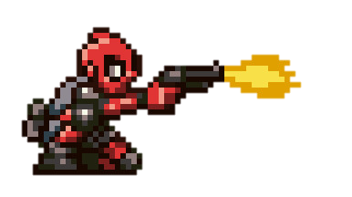
ミッション終了時のモーション

プレイヤーの攻撃方法 |  | 銃 | 手榴弾（爆弾攻撃） | ナイフ（近接攻撃） | ジャンプして銃発射 | しゃがみ時の攻撃
銃 |  | プレイヤーが基本的に使う攻撃方法です。 | 最初に10発持ってます。放物線を描いて飛び、
爆弾投擲 |  | 銃の詳細は銃の仕様書に書いてます。 | 弾体と爆風で敵に大ダメージを与える。
近接攻撃
銃発射
ジャンプして銃発射
しゃがみ時の攻撃

プレイヤーのモデル
頭
体
腕
手
太もも
足

プレイヤーの音
近接攻撃音

プレイヤーのエフェクト

全体フローチャート
タイトル

もしボタン押されたら
ランキング
 | No

 |  |  | No

 |  | Yes

キャラクター選択

もしキャラクターを
選択したら

 |  | Yes

ゲームプレイ

もしゲームクリア
したら？

No

 |  | Yes

リザルト
次のステージへ進む

